Sheet1
15
15 | Numero de datos | 70.00
23 | numero de Clases | 7.09 | Media | 19.61
24 | Valor mayor | 60.00 | Standard Error | 0.67
18 | Valor Menor | 10.00 | Moda | 20.00
20 | Amplitud de Clase | 7.05 | Mediana | 20.00
18 |  |  | First Quartile | 18.00
20 |  |  | Third Quartile | 21.00
20 |  |  | Variance | 31.86
19 | Numero de claes | Limite superior | Standard Deviation | 5.64
12 | 1 | 17.05 | Curtosis | 38.65
11 | 2 | 24.11 | Asimetria | 5.27
19 | 3 | 31.16 | Range | 50.00
20 | 4 | 38.21 | Minimum | 10.00
21 | 5 | 45.27 | Maximum | 60.00
21 | 6 | 52.32 | Sum | 1,373.00
20 |  |  | Count | 70.00
21
17
21
17
17
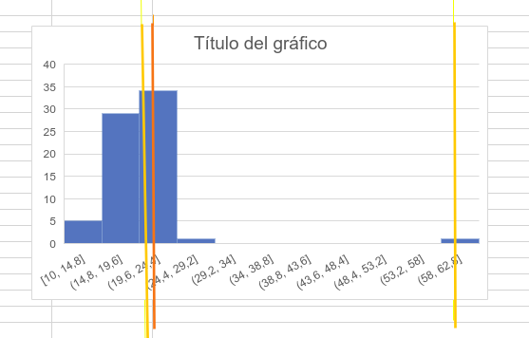
20
10
23
18
60
25
19
19
16
23
21
20
18
21
19
19
21
20
14
23
20
21
19 | CRITERIO | INTERPRETACION
20 | VARIABILIDAD: | Histograma de poca variabilidad
21 | ACANTILADO: | Proceso acantilado a la izquierda
15 | BIMODAL: | No es bimodal
18 | DATOS ATÍPICOS: | proceso con datos atipicos
21 | CURTOSIS | La distribucion es leptocurtica dado que el indice es mayor a 0
18 | ASIMETRÍA | La curva presenta asimetria hacia la derecha
18 | CENTRADO Y ESPECIFICACIONES | Proceso centrado y fuera de espesificacion
19 | DISTRIBUCION PLANA | No es una distribucion plana
20
16
23
18
20
21
20
19
20
14
19
17
20
21
18
18
21

